계약해지 산정기준
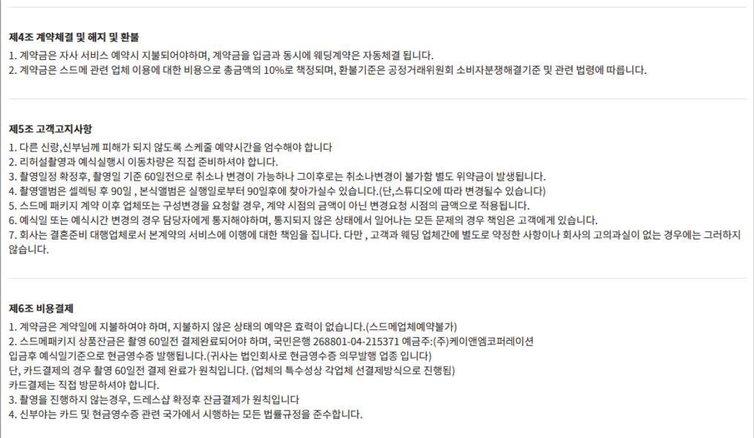
② 계약해지 산정기준

